S6
S6A

S6B
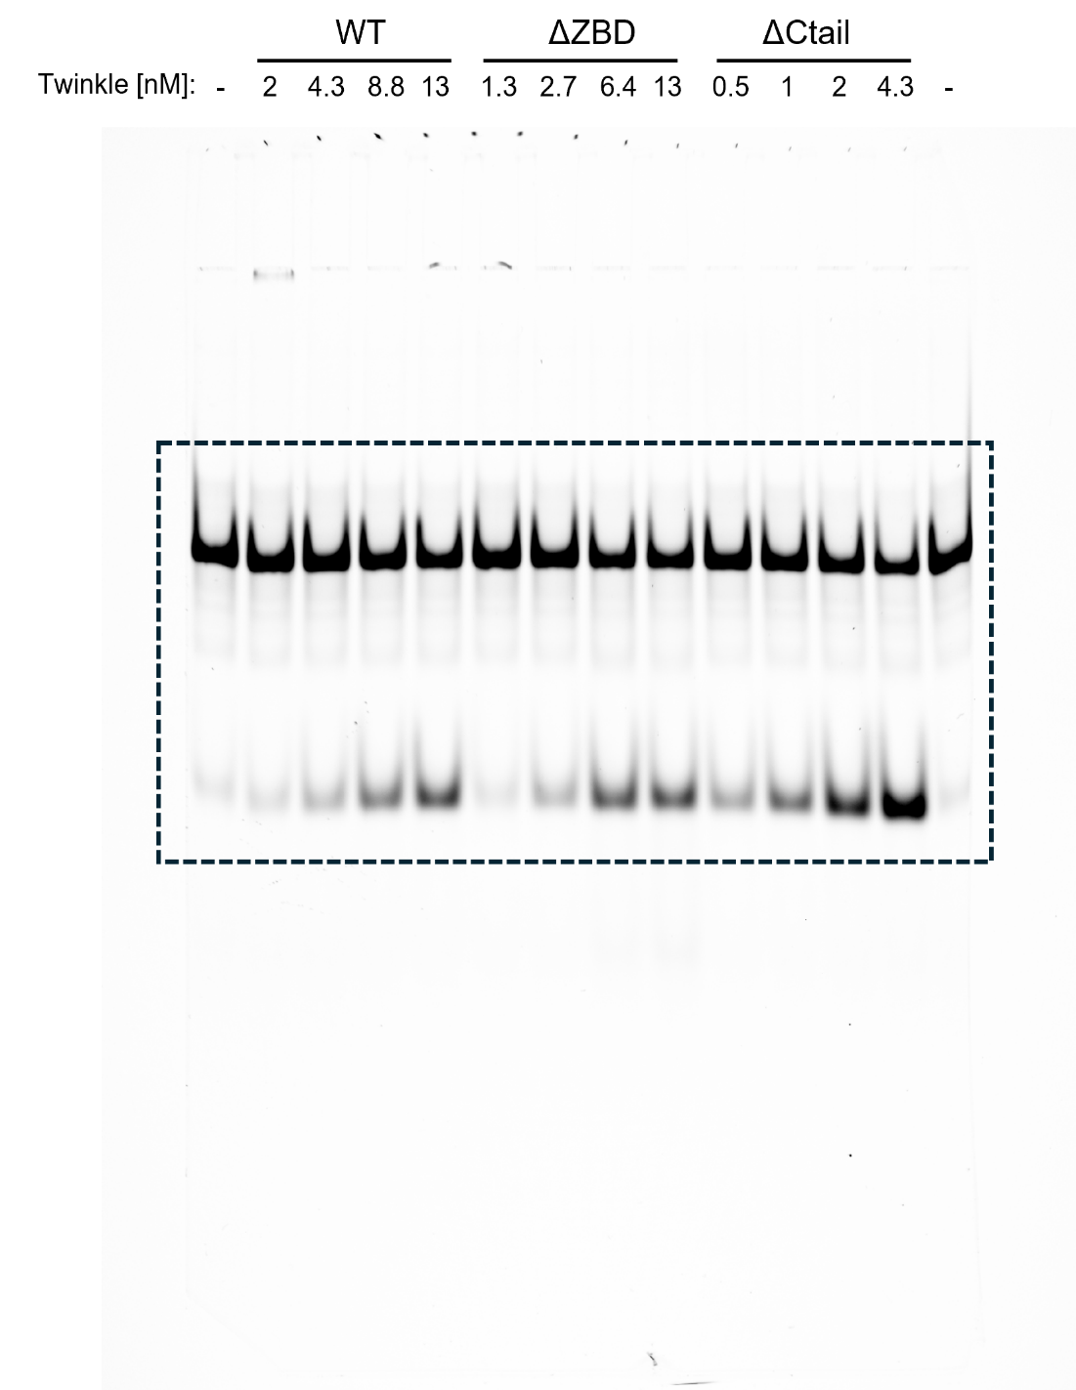

S6C
REP1 |  |  |  | WT | nM |  |  |  | ΔZBD | nM |  |  |  | ΔCtail | nM
 |  | DNA |  |  | 4.3 | 8.75 | 13 | 26 |  | 1.3 | 2.7 | 4.3 | 8 |  | 2 | 4.3 | 6.4 | 13
Substrate |  | 29181.936 | 29614.3 |  | 27847.794 | 26178.844 | 26249.087 | 23883.309 |  | 29152.108 | 25181.673 | 24191.966 | 24702.966 |  | 25200.501 | 21311.066 | 21157.823 | 19560.116
unwound |  | 411.778 | 738.263 |  | 1440.77 | 4999.125 | 7941.024 | 12334.459 |  | 1434.062 | 6105.125 | 8557.903 | 6638.368 |  | 15622.288 | 21264.116 | 22084.823 | 21539.945
sum |  | 29593.714 | 30352.563 |  | 29288.564 | 31177.969 | 34190.111 | 36217.768 |  | 30586.17 | 31286.798 | 32749.869 | 31341.334 |  | 40822.789 | 42575.182 | 43242.646 | 41100.061
%total product |  | 1.3914373843 | 2.4322921264 | 1.9118647553 | 4.9192237626 | 16.034158607 | 23.226084291 | 34.056375313 |  | 4.6885961858 | 19.513422243 | 26.131106051 | 21.180872518 |  | 38.268546522 | 49.944862244 | 51.071858554 | 52.40854752
%total p.-free strand |  |  |  |  | 3.0073590072 | 14.122293852 | 21.314219536 | 32.144510557 |  | 2.7767314305 | 17.601557487 | 24.219241296 | 19.269007763 |  | 36.356681767 | 48.032997489 | 49.159993798 | 50.496682765

REP2 |  |  |  | WT | nM |  |  |  | ΔZBD | nM |  |  |  | ΔCtail | nM
 |  | DNA |  |  | 4.3 | 8.75 | 13 | 26 |  | 1.3 | 2.7 | 4.3 | 8 |  | 2 | 4.3 | 6.4 | 13
Substrate |  | 31595.714 | 32117.714 |  | 31259.622 | 29578.38 | 28300.551 | 27964.016 |  | 30233.329 | 29449.501 | 29421.673 | 28610.673 |  | 28691.087 | 30410.915 | 30870.451 | 29504.158
unwound |  | 1026.506 | 1103.749 |  | 1878.426 | 4752.953 | 8941.146 | 11791.51 |  | 4080.882 | 6093.075 | 8941.388 | 7240.61 |  | 18804.116 | 16092.238 | 12125.167 | 17324.116
sum |  | 32622.22 | 33221.463 |  | 33138.048 | 34331.333 | 37241.697 | 39755.526 |  | 34314.211 | 35542.576 | 38363.061 | 35851.283 |  | 47495.203 | 46503.153 | 42995.618 | 46828.274
%total product |  | 3.1466466721 | 3.3223973309 | 3.2345220015 | 5.6684871722 | 13.844359029 | 24.008427973 | 29.660052794 |  | 11.892687843 | 17.143031501 | 23.307285099 | 20.196236771 |  | 39.591610968 | 34.604617025 | 28.200936663 | 36.99499153
%total p.-free strand |  |  |  |  | 2.4339651707 | 10.609837028 | 20.773905971 | 26.425530792 |  | 8.6581658414 | 13.9085095 | 20.072763098 | 16.961714769 |  | 36.357088966 | 31.370095023 | 24.966414661 | 33.760469529

REP3 |  |  |  | WT | nM |  |  |  | ΔZBD | nM |  |  |  | ΔCtail | nM
 |  | DNA |  |  | 1 | 2 | 4.3 | 6.4 |  | 1.3 | 2.7 | 4.3 | 6.4 |  | 1.3 | 2 | 4.3 | 6.4
Substrate |  | 26535.865 | 22374.116 |  | 25443.602 | 25289.187 | 22615.652 | 22517.631 |  | 24479.187 | 20699.702 | 19021.752 | 18516.924 |  | 19075.459 | 15491.56 | 14755.731 | 13066.953
unwound |  | 695.263 | 1917.962 |  | 793.092 | 995.335 | 4111.054 | 3803.175 |  | 1548.184 | 6236.539 | 7950.903 | 7063.246 |  | 10153.439 | 13873.681 | 21287.53 | 20185.045
sum |  | 27231.128 | 24292.078 |  | 26236.694 | 26284.522 | 26726.706 | 26320.806 |  | 26027.371 | 26936.241 | 26972.655 | 25580.17 |  | 29228.898 | 29365.241 | 36043.261 | 33251.998
%total product |  | 2.5531920675 | 7.8954217091 | 5.2243068883 | 3.0228351179 | 3.7867723065 | 15.381820715 | 14.449310557 |  | 5.9482918963 | 23.152967038 | 29.477643191 | 27.612193351 |  | 34.73767297 | 47.245248217 | 59.061054437 | 60.703254583
%total p.-free strand |  |  |  |  | -2.2014717704 | -1.4375345818 | 10.157513827 | 9.2250036685 |  | 0.72398500793 | 17.92866015 | 24.253336303 | 22.387886463 |  | 29.513366082 | 42.020941329 | 53.836747548 | 55.478947695

REP4 |  |  |  | WT | nM |  |  |  | ΔZBD | nM |  |  |  | ΔCtail | nM
 |  | DNA |  |  | 2 | 6.4 | 2 | 6.4 |  | 6.4 | 13 | 6.4 | 13 |  | 0.5 | 1.3 | 0.5 | 1.3
Substrate |  | 39548.543 | 45969.342 |  | 41365.128 | 41871.765 | 43715.25 | 42385.25 |  | 35022.279 | 37856.643 | 36250.179 | 36451.886 |  | 41164.714 | 38125.057 | 40148.007 | 36897.765
unwound |  | 1042.163 | 1853.962 |  | 1940.962 | 6467.075 | 4259.296 | 5552.539 |  | 23364.773 | 20338.066 | 21590.652 | 22949.116 |  | 12034.045 | 24560.066 | 15897.53 | 23894.773
sum |  | 40590.706 | 47823.304 |  | 43306.09 | 48338.84 | 47974.546 | 47937.789 |  | 58387.052 | 58194.709 | 57840.831 | 59401.002 |  | 53198.759 | 62685.123 | 56045.537 | 60792.538
%total product |  | 2.5674916815 | 3.8766915812 | 3.2220916313 | 4.4819608512 | 13.378630931 | 8.8782413908 | 11.582801618 |  | 40.017045217 | 34.948307758 | 37.327700219 | 38.634223712 |  | 22.620913018 | 39.180055529 | 28.365380815 | 39.305437454
%total p.-free strand |  |  |  |  | 1.2598692199 | 10.1565393 | 5.6561497594 | 8.3607099868 |  | 36.794953586 | 31.726216126 | 34.105608588 | 35.412132081 |  | 19.398821387 | 35.957963898 | 25.143289184 | 36.083345822

REP5 |  |  |  | WT | nM |  |  |  | ΔZBD | nM |  |  |  | ΔCtail | nM
 |  | DNA |  |  | 2 | 4.3 | 8.75 | 13 |  | 1.3 | 2.7 | 6.4 | 8 |  | 0.5 | 1.3 | 2 | 13
Substrate |  | 34827.643 | 39731.149 |  | 35888.836 | 35464.179 | 33085.229 | 30602.865 |  | 36214.593 | 35853.543 | 29010.865 | 28560.643 |  | 36360.329 | 33319.815 | 28886.329 | 21477.137
unwound |  | 1314.577 | 1703.648 |  | 2631.397 | 5981.196 | 11929.924 | 16732.288 |  | 2199.083 | 5267.832 | 18734.823 | 17589.631 |  | 6579.782 | 10863.681 | 26693.844 | 39814.108
sum |  | 36142.22 | 41434.797 |  | 38520.233 | 41445.375 | 45015.153 | 47335.153 |  | 38413.676 | 41121.375 | 47745.688 | 46150.274 |  | 42940.111 | 44183.496 | 55580.173 | 61291.245
%total product |  | 3.637233684 | 4.1116359276 | 3.8744348058 | 6.8312073813 | 14.431516182 | 26.502018109 | 35.348545298 |  | 5.7247398036 | 12.810447121 | 39.238774819 | 38.113817049 |  | 15.323160203 | 24.587644672 | 48.027637481 | 64.95888279
%total p.-free strand |  |  |  |  | 2.9567725755 | 10.557081377 | 22.627583303 | 31.474110492 |  | 1.8503049978 | 8.9360123156 | 35.364340013 | 34.239382243 |  | 11.448725397 | 20.713209866 | 44.153202676 | 61.084447984

REP6 |  |  |  | WT | nM |  |  |  | ΔZBD | nM |  |  |  | ΔCtail | nM
 |  | DNA |  |  | 2 | 4.3 | 8.75 | 13 |  | 1.3 | 2.7 | 6.4 | 13 |  | 0.5 | 1.3 | 2 | 4.3
Substrate |  | 29104.492 | 30153.806 |  | 26776.057 | 28331.007 | 25863.108 | 24819.108 |  | 29606.543 | 27819.472 | 23710.158 | 22333.451 |  | 27159.158 | 25824.815 | 23579.158 | 19640.208
unwound |  | 2523.497 | 2277.376 |  | 3129.933 | 6500.388 | 13039.037 | 17872.38 |  | 2672.447 | 6835.51 | 17556.087 | 16473.551 |  | 8401.631 | 13447.945 | 22957.522 | 30500.765
sum |  | 31627.989 | 32431.182 |  | 29905.99 | 34831.395 | 38902.145 | 42691.488 |  | 32278.99 | 34654.982 | 41266.245 | 38807.002 |  | 35560.789 | 39272.76 | 46536.68 | 50140.973
%total product |  | 7.9786830582 | 7.0221800735 | 7.5004315659 | 10.465906663 | 18.662439446 | 33.517527118 | 41.864036222 |  | 8.279215056 | 19.724465591 | 42.543456522 | 42.449944987 |  | 23.626109646 | 34.242424011 | 49.332101044 | 60.830022186
%total p.-free strand |  |  |  |  | 2.965475097 | 11.16200788 | 26.017095553 | 34.363604656 |  | 0.77878349013 | 12.224034025 | 35.043024957 | 34.949513421 |  | 16.12567808 | 26.741992445 | 41.831669478 | 53.32959062

ANALYSIS
WT | nM |  |  |  |  |  | ΔZBD | nM |  |  |  |  |  | ΔCtail | nM
 | 2 | 4.3 | 6.4 | 8.75 | 13 | 26 |  | 1.3 | 2.7 | 4.3 | 6.4 | 8 | 13 |  | 0.5 | 1.3 | 2 | 4.3 | 6.4 | 13
Rep1 |  | 3.0073590072 |  | 14.122293852 | 21.314219536 | 32.144510557 |  | 2.7767314305 | 17.601557487 | 24.219241296 |  | 19.269007763 |  |  |  |  | 36.356681767 | 48.032997489 | 49.159993798 | 50.496682765
Rep2 |  | 2.4339651707 |  | 10.609837028 | 20.773905971 | 26.425530792 |  | 8.6581658414 | 13.9085095 | 20.072763098 |  | 16.961714769 |  |  |  |  | 36.357088966 | 31.370095023 | 24.966414661 | 33.760469529
Rep3 | 0 | 10.157513827 | 9.2250036685 |  |  |  |  | 0.72398500793 | 17.92866015 | 24.253336303 | 22.387886463 |  |  |  |  | 29.513366082 | 42.020941329 | 53.836747548 | 55.478947695
Rep4 | 1.2598692199 |  | 10.1565393 |  |  |  |  |  |  |  | 36.794953586 |  | 31.726216126 |  | 19.398821387 | 35.957963898
 | 5.6561497594 |  | 8.3607099868 |  |  |  |  |  |  |  | 34.105608588 |  | 35.412132081 |  | 25.143289184 | 36.083345822
Rep5 | 2.9567725755 | 10.557081377 |  | 22.627583303 | 31.474110492 |  |  | 1.8503049978 | 8.9360123156 |  | 35.364340013 | 34.239382243 |  |  | 11.448725397 | 20.713209866 | 44.153202676 |  |  | 61.084447984
Rep6 | 2.965475097 | 11.16200788 |  | 26.017095553 | 34.363604656 |  |  | 0.77878349013 | 12.224034025 |  | 35.043024957 |  | 34.949513421 |  | 16.12567808 | 26.741992445 | 41.831669478 | 53.32959062

avg | 2.5676533304 | 7.4635854523 | 9.2474176517 | 18.344202434 | 26.981460164 | 29.285020675 |  | 2.9575941535 | 14.119754695 | 22.848446899 | 32.739162721 | 23.490034925 | 34.029287209 |  | 18.029128512 | 29.801975623 | 40.143916843 | 46.64235767 | 43.201785385 | 48.447200092
SD | 1.9053413889 | 3.8899956268 | 0.73331553933 | 6.2222496092 | 6.0276718074 | 2.8594898827 |  | 2.9492895378 | 3.3805407229 | 1.9627541942 | 5.2471872662 | 7.6590796255 | 1.6394320798 |  | 4.9852825731 | 5.8207260497 | 3.197790414 | 9.1056879986 | 13.149875884 | 11.248710565

S6D | WT
 |  | REP1 |  |  |  |  | REP2 |  |  |  |  | REP3
 |  | DNA | +Hel | +SSB 0.4 | +SSB 0.6 | +SSB 0.8 | DNA | +Hel | +SSB 0.4 | +SSB 0.6 | +SSB 0.8 | DNA | +Hel | +SSB 0.4 | +SSB 0.6 | +SSB 0.8
substrate |  | 14649.933 | 12976.033 | 13185.69 | 14136.033 | 13283.619 | 10190.941 | 9808.941 | 10490.477 | 10248.648 | 9743.284 | 11069.426 | 9829.598 | 8482.355 | 7485.698 | 8566.711
shift |  |  |  | 119.95 | 2375.69 | 1563.669 |  |  | 393.314 | 587.506 | 1468.255
unwound |  | 2097.669 | 8458.752 | 14136.309 | 29648.229 | 26821.108 | 2689.69 | 3149.589 | 4411.125 | 5389.782 | 3108.569 | 2105.225 | 3007.296 | 4684.953 | 3968.296 | 4792.397 |  |  | 1 | 2.6318262256 | 2.5063274479 | 2.6712269931
sum |  | 16747.602 | 21434.785 | 27441.949 | 46159.952 | 41668.396 | 12880.631 | 12958.53 | 15294.916 | 16225.936 | 14320.108 | 13174.651 | 12836.894 | 13167.308 | 11453.994 | 13359.108 |  |  | 1 | 3.0759179135 | 4.6608157887 | 3.2362287249
%total product |  | 12.525190173 | 39.462733123 | 51.950606715 | 69.375979854 | 68.120637521 | 20.881663328 | 24.305141092 | 31.411999909 | 36.837862543 | 31.960820407 | 15.979360668 | 23.426975404 | 35.580188449 | 34.645521903 | 35.873630185 |  |  | 1 | 1.4635862156 | 2.1104667856 | 2.0638648244
%total p.-free strand |  | 0 | 26.937542949 | 39.425416542 | 56.85078968 | 55.595447348 | 0 | 3.4234777639 | 10.530336581 | 15.956199215 | 11.079157079 | 0 | 7.4476147362 | 19.600827781 | 18.666161235 | 19.894269518 |  | average | 1 | 2.3904434516 | 3.0925366741 | 2.6571068475
fold stimulation |  |  | 1 | 1.4635862156 | 2.1104667856 | 2.0638648244 |  | 1 | 3.0759179135 | 4.6608157887 | 3.2362287249 |  | 1 | 2.6318262256 | 2.5063274479 | 2.6712269931 |  | SD | 0 | 0.83282807874 | 1.3725162848 | 0.58630948544

 | ΔZBD
 |  | REP1 |  |  |  |  | REP2 |  |  |  |  | REP3
 |  | DNA | +Hel | +SSB 0.4 | +SSB 0.6 | +SSB 0.8 | DNA | +Hel | +SSB 0.4 | +SSB 0.6 | +SSB 0.8 | DNA | +Hel | +SSB 0.4 | +SSB 0.6 | +SSB 0.8
substrate |  | 14206.941 | 14746.527 | 14739.82 | 14455.406 | 13613.991 | 10385.234 | 10085.991 | 9763.527 | 9699.77 | 10267.355 | 8819.104 | 6711.891 | 6853.548 | 6944.426 | 7223.861
shift |  |  |  | 474.435 | 854.749 | 880.749 |  |  | 485.506 | 880.82 | 960.163
unwound |  | 3099.054 | 7222.217 | 8265.731 | 7899.56 | 8826.024 | 2952.69 | 4955.054 | 5768.711 | 7605.125 | 5598.439 | 2506.539 | 5464.439 | 6864.095 | 6415.945 | 6186.995 |  |  | 1 | 1.2268920386 | 1.1382507403 | 1.0552481581
sum |  | 17305.995 | 21968.744 | 23479.986 | 23209.715 | 23320.764 | 13337.924 | 15041.045 | 16017.744 | 18185.715 | 16825.957 | 11325.643 | 12176.33 | 13717.643 | 13360.371 | 13410.856 |  |  | 1 | 1.5646870554 | 2.2695866274 | 1.5585347211
%total product |  | 17.907401453 | 32.874965451 | 37.223897834 | 37.718295981 | 41.622877364 | 22.13755304 | 32.943548803 | 39.04555473 | 46.662696518 | 38.979072632 | 22.131538139 | 44.877553417 | 50.038443193 | 48.022206868 | 46.134228867 |  |  | 1 | 1.2905571263 | 1.3235884296 | 1.5844579595
%total p.-free strand |  | 0 | 14.967563998 | 19.316496381 | 19.810894528 | 23.715475911 | 0 | 10.805995762 | 16.908001689 | 24.525143477 | 16.841519591 | 0 | 22.746015278 | 27.906905054 | 25.89066873 | 24.002690728 |  | average | 1 | 1.3607120734 | 1.5771419324 | 1.3994136129
fold stimulation |  |  | 1 | 1.2905571263 | 1.3235884296 | 1.5844579595 |  | 1 | 1.5646870554 | 2.2695866274 | 1.5585347211 |  | 1 | 1.2268920386 | 1.1382507403 | 1.0552481581 |  | SD | 0 | 0.17949277366 | 0.60679259753 | 0.298337726

 | ΔCtail
 |  | REP1 |  |  |  |  | REP2 |  |  |  |  | REP3
 | boil | DNA | +Hel | +SSB 0.4 | +SSB 0.6 | +SSB 0.8 | DNA | +Hel | +SSB 0.4 | +SSB 0.6 | +SSB 0.8 | DNA | +Hel | +SSB 0.4 | +SSB 0.6 | +SSB 0.8
substrate |  | 10084.477 | 9712.941 | 9382.355 | 9512.083 | 8886.497 | 7081.912 | 6361.648 | 6587.598 | 6671.426 | 6946.648 | 8806.397 | 7808.569 | 10481.054 | 9344.64 | 8518.276
shift |  |  |  | 1105.305 | 2422.861 | 2404.861
unwound |  | 5373.146 | 15784.016 | 16243.581 | 16499.187 | 16243.681 | 2698.175 | 29291.957 | 30186.22 | 29027.463 | 32617.856 | 5010.56 | 12192.279 | 13133.522 | 13101.492 | 8876.966 |  |  | 1 | 0.78365453936 | 0.89511161991 | 0.59798241185
sum | 0 | 15457.623 | 25496.957 | 26731.241 | 28434.131 | 27535.039 | 9780.087 | 35653.605 | 36773.818 | 35698.889 | 39564.504 | 13816.957 | 20000.848 | 23614.576 | 22446.132 | 17395.242 |  |  | 1 | 0.99870079133 | 0.98451273167 | 1.0052255689
%total product |  | 34.760493253 | 61.905489349 | 64.901161903 | 66.54695373 | 67.726586478 | 27.588456013 | 82.15706939 | 82.086173375 | 81.311950632 | 82.442221442 | 36.263845939 | 60.958810346 | 55.616166896 | 58.368595534 | 51.031000316 |  |  | 1 | 1.1103581869 | 1.1709878448 | 1.2144445742
%total p.-free strand |  | 0 | 27.144996096 | 30.14066865 | 31.786460477 | 32.966093225 | 0 | 54.568613378 | 54.497717362 | 53.72349462 | 54.853765429 | 0 | 24.694964407 | 19.352320957 | 22.104749594 | 14.767154377 |  | average | 1 | 0.96423783921 | 1.0168707321 | 0.93921751832
fold stimulation |  |  | 1 | 1.1103581869 | 1.1709878448 | 1.2144445742 |  | 1 | 0.99870079133 | 0.98451273167 | 1.0052255689 |  | 1 | 0.78365453936 | 0.89511161991 | 0.59798241185 |  | SD | 0 | 0.16605598344 | 0.14075582764 | 0.31348715516

